1
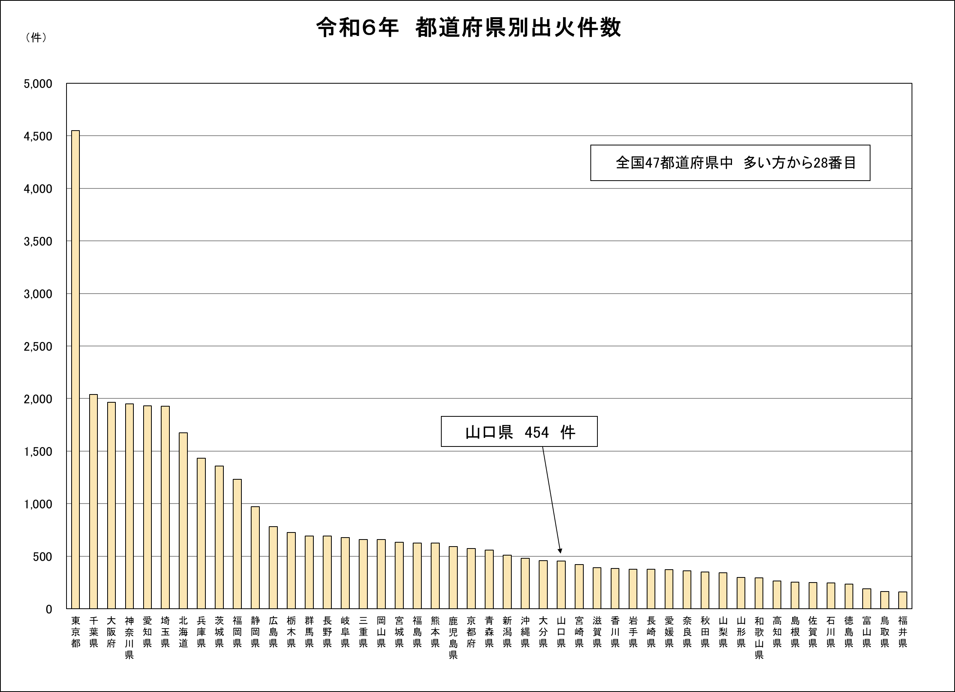
令和６年 都道府県別出火件数

2
令和６年都道府県別出火率(人口１万人当たり出火件数)
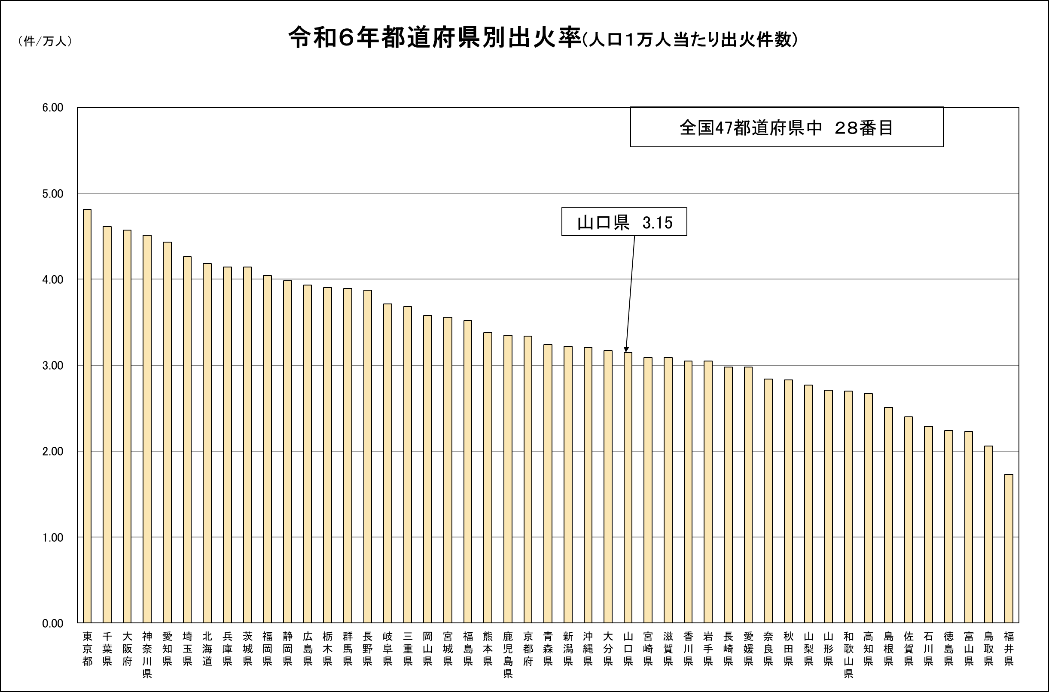

3
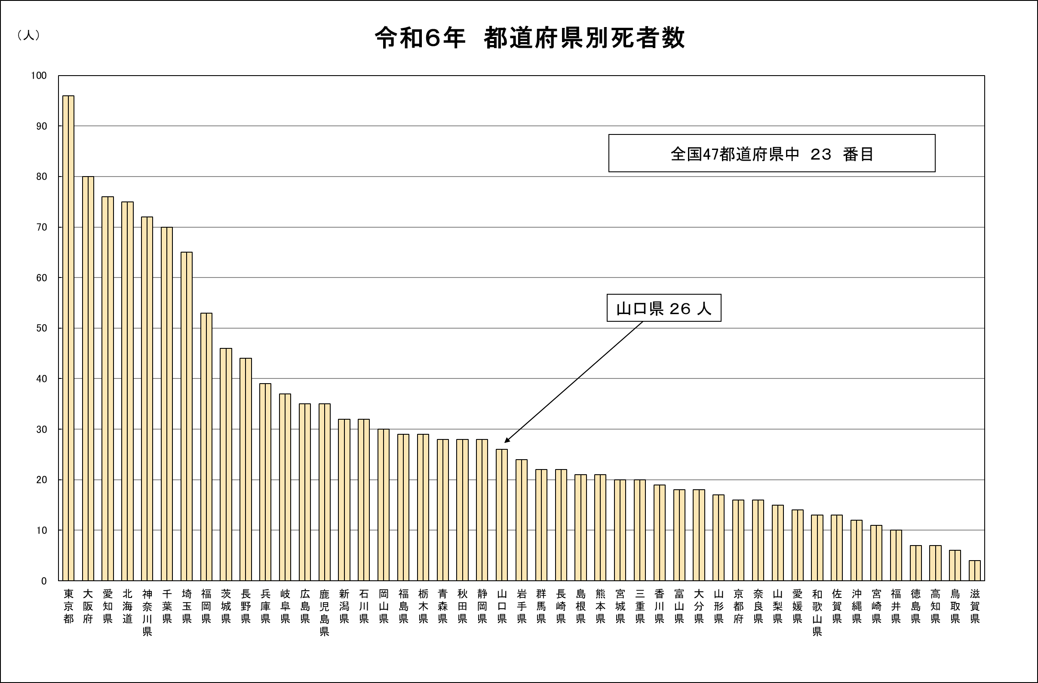
令和６年 都道府県別死者数

4
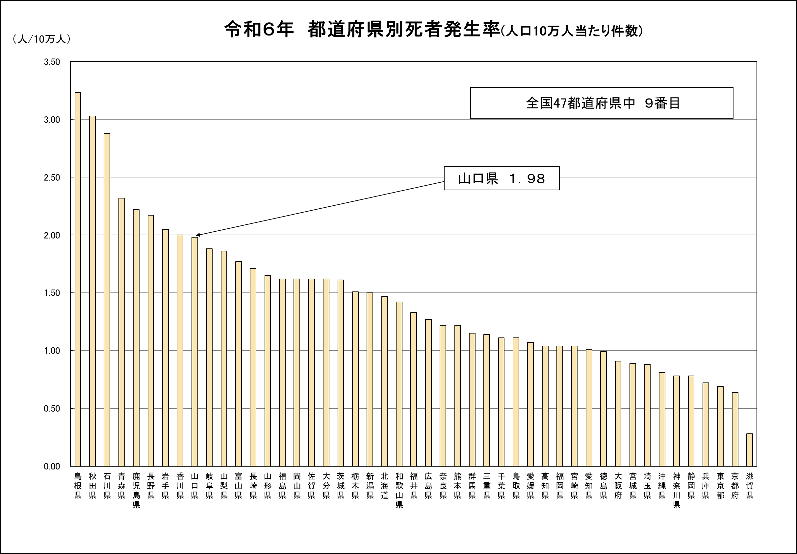
令和６年 都道府県別死者発生率(人口10万人当たり件数)
 | 平成１５年 |  | 平成１６年 |  | 平成１７年 |  | 平成１８年 |  | 平成１９年 |  | 平成２０年 |  | 平成２１年 |  | 平成２２年
 | 発生率 |  | 発生率 |  | 発生率 |  | 発生率 |  | 発生率 |  | 発生率 |  | 発生率 |  | 発生率
鳥取 | 3.25 | 秋田県 | 2.98 | 栃木県 | 3.24 | 島根県 | 3.09 | 岩手県 | 3.19 | 岩手県 | 3.29 | 秋田県 | 3.22 | 島根県 | 2.63
長野 | 1.95 | 北海道 | 1.89 | 佐賀県 | 2.06 | 長野県 | 1.96 | 三重県 | 1.78 | 長崎県 | 1.84 | 香川県 | 1.57 | 宮崎県 | 1.65
福島 | 3.16 | 青森県 | 2.91 | 鳥取県 | 3.10 | 福島県 | 2.67 | 鳥取県 | 2.8 | 栃木県 | 2.64 | 富山県 | 2.63 | 岩手県 | 2.53
山形 | 2.76 | 栃木県 | 2.34 | 福島県 | 2.70 | 大分県 | 2.37 | 岡山県 | 2.56 | 新潟県 | 2.23 | 栃木県 | 2.4 | 福島県 | 2.1
大阪 | 1.41 | 東京都 | 1.02 | 大阪府 | 1.25 | 神奈川県 | 1.12 | 東京都 | 1.21 | 愛知県 | 1.17 | 静岡県 | 1.06 | 和歌山県 | 1.07
滋賀 | 2.00 | 宮崎県 | 2.04 | 大分県 | 2.12 | 群馬県 | 2.03 | 宮城県 | 1.79 | 宮城県 | 2.01 | 鹿児島県 | 1.91 | 山形県 | 1.7
高知 | 2.46 | 新潟県 | 2.24 | 香川県 | 2.53 | 山形県 | 2.31 | 熊本県 | 2.21 | 香川県 | 2.16 | 福島県 | 2.28 | 山梨県 | 1.97
新潟 | 2.80 | 鹿児島県 | 2.49 | 秋田県 | 2.92 | 鹿児島県 | 2.5 | 愛媛県 | 2.64 | 茨城県 | 2.45 | 高知県 | 2.45 | 大分県 | 2.24
群馬 | 1.68 | 和歌山県 | 1.49 | 富山県 | 1.70 | 北海道 | 1.65 | 奈良県 | 1.4 | 岐阜県 | 1.43 | 京都府 | 1.33 | 徳島県 | 1.25
千葉 | 1.61 | 愛知県 | 1.31 | 福岡県 | 1.60 | 福岡県 | 1.55 | 埼玉県 | 1.32 | 埼玉県 | 1.36 | 大阪府 | 1.23 | 群馬県 | 1.2
愛媛 | 2.53 | 山梨県 | 2.27 | 山形県 | 2.54 | 岩手県 | 2.31 | 福井県 | 2.44 | 岡山県 | 2.21 | 長野県 | 2.31 | 岡山県 | 2.01
京都 | 1.68 | 埼玉県 | 1.45 | 京都府 | 1.68 | 兵庫県 | 1.65 | 島根県 | 1.35 | 宮崎県 | 1.38 | 佐賀県 | 1.28 | 長崎県 | 1.24
香川 | 2.13 | 福島県 | 2.13 | 岡山県 | 2.25 | 鳥取県 | 2.13 | 宮崎県 | 1.97 | 鹿児島県 | 2.07 | 群馬県 | 2.09 | 三重県 | 1.78
東京 | 1.26 | 石川県 | 0.77 | 愛知県 | 1.09 | 東京都 | 0.99 | 佐賀県 | 1.15 | 沖縄県 | 1.01 | 鳥取県 | 0.67 | 神奈川県 | 0.84
富山 | 1.70 | 岡山県 | 1.63 | 三重県 | 1.72 | 山梨県 | 1.71 | 鹿児島県 | 1.54 | 福井県 | 1.47 | 徳島県 | 1.37 | 愛知県 | 1.31
宮城 | 1.57 | 兵庫県 | 1.24 | 沖縄県 | 1.60 | 和歌山県 | 1.51 | 千葉県 | 1.29 | 兵庫県 | 1.31 | 北海道 | 1.21 | 富山県 | 1.18
徳島 | 1.57 | 大阪府 | 1.23 | 埼玉県 | 1.57 | 愛知県 | 1.46 | 石川県 | 1.28 | 熊本県 | 1.3 | 福岡県 | 1.19 | 兵庫県 | 1.16
北海道 | 2.03 | 山口県 | 2.05 | 広島県 | 2.20 | 福井県 | 2.07 | 広島県 | 1.85 | 青森県 | 2.03 | 茨城県 | 1.91 | 佐賀県 | 1.75
広島 | 1.78 | 熊本県 | 1.66 | 石川県 | 1.79 | 香川県 | 1.75 | 香川県 | 1.56 | 長野県 | 1.52 | 広島県 | 1.4 | 宮城県 | 1.42
兵庫 | 1.55 | 沖縄県 | 1.17 | 北海道 | 1.56 | 滋賀県 | 1.39 | 滋賀県 | 1.24 | 静岡県 | 1.27 | 宮城県 | 1.16 | 埼玉県 | 1.15
秋田 | 3.30 | 岩手県 | 3.2 | 高知県 | 3.36 | 秋田県 | 3.63 | 秋田県 | 3.32 | 秋田県 | 3.36 | 岩手県 | 3.76 | 青森県 | 2.85
静岡 | 1.62 | 千葉県 | 1.45 | 長崎県 | 1.66 | 奈良県 | 1.61 | 京都府 | 1.33 | 千葉県 | 1.38 | 島根県 | 1.24 | 滋賀県 | 1.23
山口 | 2.04 | 三重県 | 2.05 | 岩手県 | 2.22 | 青森県 | 2.12 | 群馬県 | 1.88 | 高知県 | 2.04 | 新潟県 | 2 | 長野県 | 1.76
岩手 | 1.91 | 長野県 | 1.82 | 群馬県 | 1.88 | 宮崎県 | 1.88 | 長崎県 | 1.69 | 広島県 | 1.75 | 岐阜県 | 1.44 | 千葉県 | 1.58
大分 | 1.87 | 長崎県 | 1.79 | 熊本県 | 1.88 | 広島県 | 1.85 | 福岡県 | 1.63 | 石川県 | 1.71 | 愛知県 | 1.44 | 奈良県 | 1.56
沖縄 | 1.48 | 静岡県 | 1.06 | 静岡県 | 1.43 | 佐賀県 | 1.26 | 大阪府 | 1.22 | 大阪府 | 1.19 | 東京都 | 1.07 | 福井県 | 1.11
栃木 | 2.44 | 愛媛県 | 2.2 | 和歌山県 | 2.44 | 長崎県 | 2.14 | 高知県 | 2.15 | 山形県 | 2.09 | 和歌山県 | 2.12 | 高知県 | 1.81
島根 | 2.77 | 山形県 | 2.45 | 青森県 | 2.72 | 茨城県 | 2.48 | 青森県 | 2.56 | 鳥取県 | 2.32 | 青森県 | 2.4 | 栃木県 | 2.1
宮崎 | 1.95 | 富山県 | 1.88 | 山梨県 | 2.04 | 栃木県 | 1.89 | 茨城県 | 1.74 | 三重県 | 1.83 | 山形県 | 1.52 | 茨城県 | 1.58
長崎 | 1.32 | 京都府 | 0.86 | 滋賀県 | 1.10 | 埼玉県 | 1.03 | 富山県 | 1.17 | 東京都 | 1.04 | 沖縄県 | 0.93 | 大阪府 | 1
山梨 | 2.71 | 香川県 | 2.33 | 愛媛県 | 2.62 | 宮城県 | 2.35 | 福島県 | 2.49 | 愛媛県 | 2.17 | 岡山県 | 2.37 | 鹿児島県 | 2.03
青森 | 2.89 | 岐阜県 | 2.61 | 鹿児島県 | 3.06 | 岡山県 | 2.61 | 山形県 | 2.66 | 富山県 | 2.62 | 山梨県 | 2.54 | 山口県 | 2.32
三重 | 1.94 | 島根県 | 1.86 | 新潟県 | 1.96 | 富山県 | 1.88 | 大分県 | 1.72 | 大分県 | 1.81 | 愛媛県 | 1.5 | 香川県 | 1.58
岡山 | 1.69 | 福岡県 | 1.56 | 宮城県 | 1.70 | 京都府 | 1.68 | 兵庫県 | 1.42 | 福岡県 | 1.43 | 奈良県 | 1.34 | 広島県 | 1.3
石川 | 1.79 | 福井県 | 1.7 | 岐阜県 | 1.80 | 沖縄県 | 1.81 | 新潟県 | 1.57 | 山口県 | 1.55 | 熊本県 | 1.41 | 岐阜県 | 1.44
愛知 | 1.96 | 群馬県 | 1.93 | 徳島県 | 2.08 | 愛媛県 | 2.02 | 栃木県 | 1.79 | 北海道 | 1.88 | 石川県 | 1.89 | 北海道 | 1.67
福岡 | 1.36 | 滋賀県 | 0.96 | 福井県 | 1.22 | 静岡県 | 1.11 | 岐阜県 | 1.19 | 佐賀県 | 1.16 | 兵庫県 | 1.02 | 沖縄県 | 1.07
佐賀 | 1.93 | 高知県 | 1.85 | 奈良県 | 1.95 | 三重県 | 1.88 | 和歌山県 | 1.71 | 群馬県 | 1.79 | 千葉県 | 1.44 | 愛媛県 | 1.58
茨城 | 2.44 | 茨城県 | 2.21 | 茨城県 | 2.48 | 岐阜県 | 2.23 | 山口県 | 2.15 | 和歌山県 | 2.1 | 大分県 | 2.15 | 鳥取県 | 1.85
神奈川 | 1.17 | 奈良県 | 0.63 | 神奈川県 | 1.05 | 徳島県 | 0.61 | 沖縄県 | 0.36 | 奈良県 | 0.92 | 福井県 | 0.49 | 東京都 | 0.83
岐阜 | 1.80 | 大分県 | 1.71 | 千葉県 | 1.81 | 熊本県 | 1.83 | 北海道 | 1.59 | 滋賀県 | 1.6 | 長崎県 | 1.44 | 静岡県 | 1.46
熊本 | 2.30 | 宮城県 | 2.13 | 長野県 | 2.37 | 石川県 | 2.13 | 山梨県 | 2.06 | 山梨県 | 2.07 | 三重県 | 2.1 | 秋田県 | 1.8
福井 | 1.33 | 佐賀県 | 0.91 | 東京都 | 1.16 | 山口県 | 1.07 | 神奈川県 | 1.18 | 神奈川県 | 1.11 | 神奈川県 | 0.97 | 熊本県 | 1.04
奈良 | 1.73 | 広島県 | 1.64 | 兵庫県 | 1.74 | 高知県 | 1.75 | 愛知県 | 1.55 | 島根県 | 1.5 | 埼玉県 | 1.38 | 新潟県 | 1.38
和歌山 | 1.48 | 神奈川県 | 1.13 | 島根県 | 1.47 | 千葉県 | 1.28 | 静岡県 | 1.22 | 徳島県 | 1.24 | 宮崎県 | 1.12 | 京都府 | 1.14
鹿児島 | 2.42 | 徳島県 | 2.19 | 山口県 | 2.39 | 新潟県 | 2.13 | 長野県 | 2.11 | 福島県 | 2.07 | 山口県 | 2.11 | 石川県 | 1.81
埼玉 | 1.50 | 鳥取県 | 1.14 | 宮崎県 | 1.53 | 大阪府 | 1.34 | 徳島県 | 1.23 | 京都府 | 1.25 | 滋賀県 | 1.16 | 福岡県 | 1.15
 |  |  |  |  |  |  |  |  |  |  | 1.7687234043 |  | 1.48 |  | 1.37

6
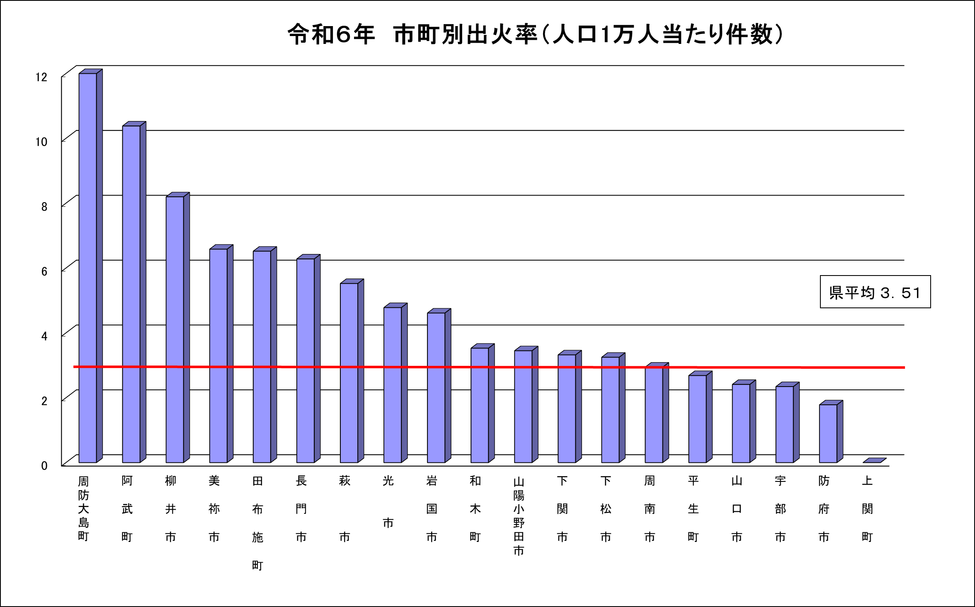

7
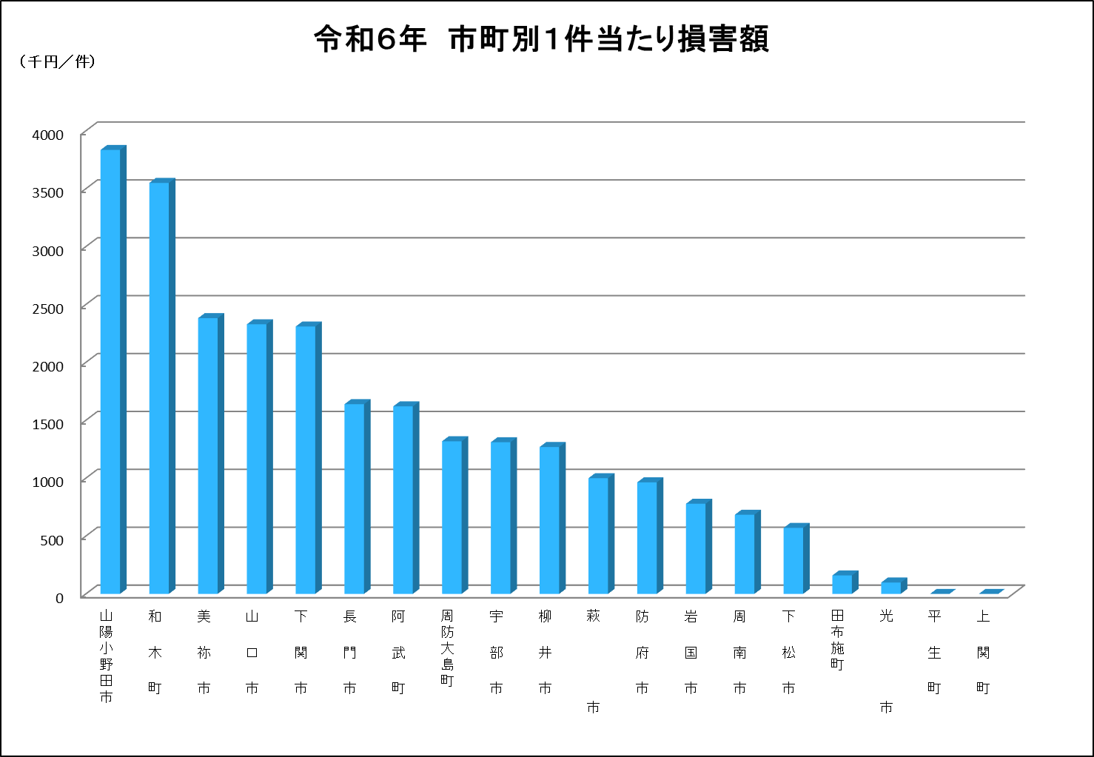
 |  |  |  | H21年 |  |  |  | H22年
市町名 | 損害額（一件） | 損害額 | 件数 | 市町名 | 損害額（一件） | 損害額 | 件数 | 市町名 | 損害額（一件）
防府市 | 5,594 | 318851 | 57 | 平生町 | 13,487 | 134,866 | 10 | 美祢市 | 3,063
長門市 | 3,322 | 89688 | 27 | 下関市 | 5,181 | 507,765 | 98 | 田布施町 | 2,831
平生町 | 3,127 | 28141 | 9 | 田布施町 | 3,783 | 56,745 | 15 | 下松市 | 2,435
山口市 | 2,852 | 119768 | 42 | 萩市 | 3,043 | 57,814 | 19 | 長門市 | 1,978
周防大島町 | 2,541 | 53351 | 21 | 山口市 | 2,281 | 116,325 | 51 | 宇部市 | 1,815
周南市 | 1,582 | 85444 | 54 | 阿東町 | 1,947 | 7,788 | 4 | 山口市 | 1,717
下関市 | 1,548 | 164113 | 106 | 岩国市 | 1,943 | 134,050 | 69 | 下関市 | 1,672
光市 | 1,281 | 28179 | 22 | 防府市 | 1,612 | 77,356 | 48 | 周南市 | 1,521
宇部市 | 1,176 | 90547 | 77 | 周南市 | 1,480 | 69,546 | 47 | 岩国市 | 1,280
萩市 | 876 | 18401 | 21 | 柳井市 | 1,132 | 22,637 | 20 | 防府市 | 1,056
柳井市 | 787 | 13375 | 17 | 宇部市 | 941 | 77,182 | 82 | 周防大島町 | 1,044
岩国市 | 763 | 64116 | 84 | 光市 | 832 | 24,121 | 29 | 萩市 | 984
美祢市 | 599 | 5994 | 10 | 長門市 | 815 | 15,477 | 19 | 柳井市 | 897
阿東町 | 421 | 2104 | 5 | 周防大島町 | 271 | 4,602 | 17 | 光市 | 674
山陽小野田市 | 386 | 10416 | 27 | 下松市 | 225 | 3,831 | 17 | 平生町 | 393
田布施町 | 310 | 2787 | 9 | 美祢市 | 213 | 3,411 | 16 | 阿武町 | 327
下松市 | 227 | 5223 | 23 | 山陽小野田市 | 212 | 7,213 | 34 | 山陽小野田市 | 265
和木町 | 2 | 7 | 3 | 和木町 | 9 | 35 | 4 | 和木町 | 100
阿武町 | 0 | 0 | 0 | 阿武町 | 0 | 6,072 | 5 | 上関町 | 0
上関町 | 0 | 0 | 0 | 上関町 | 0 | 0 | 0

 |  | 1100505 | 614
平均 | 1,370 | 1100505 |  | 平均 | 2,197 | 1,326,836 | 604

21
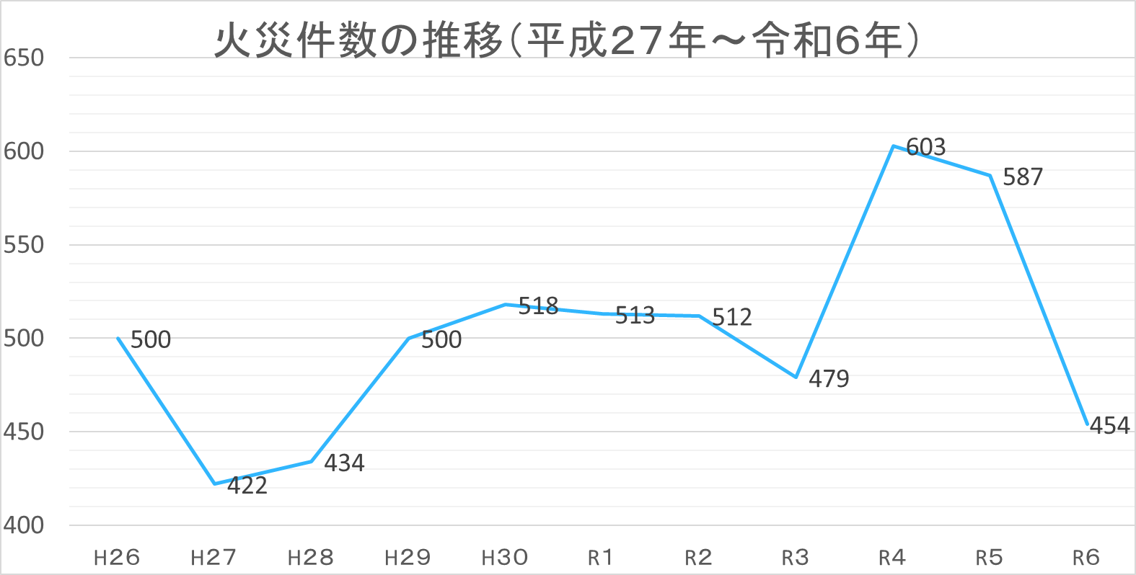

22
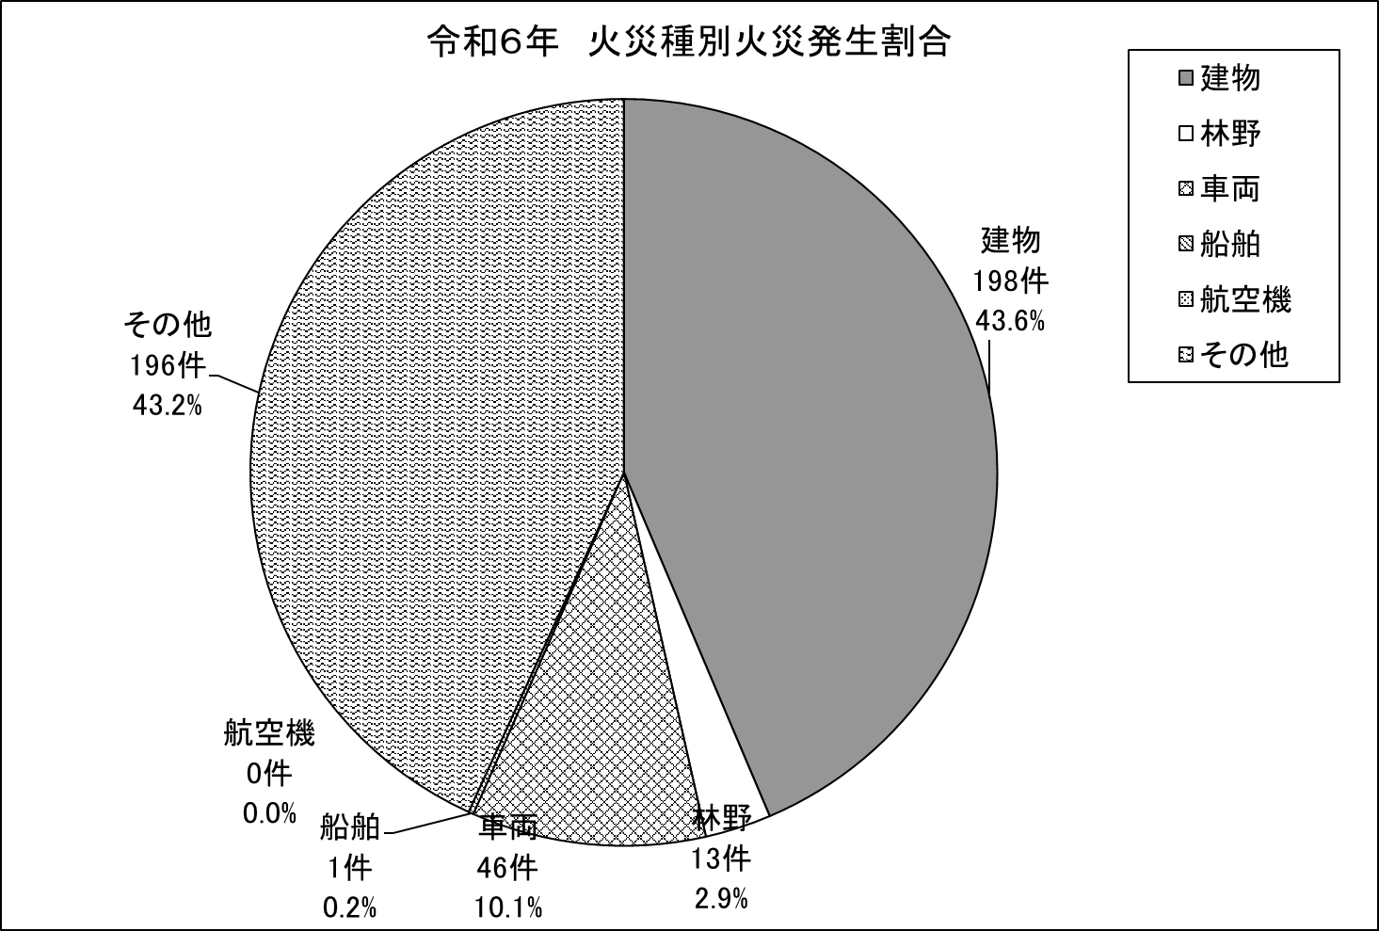

出火原因別火災件数の推移（１０年間）

23
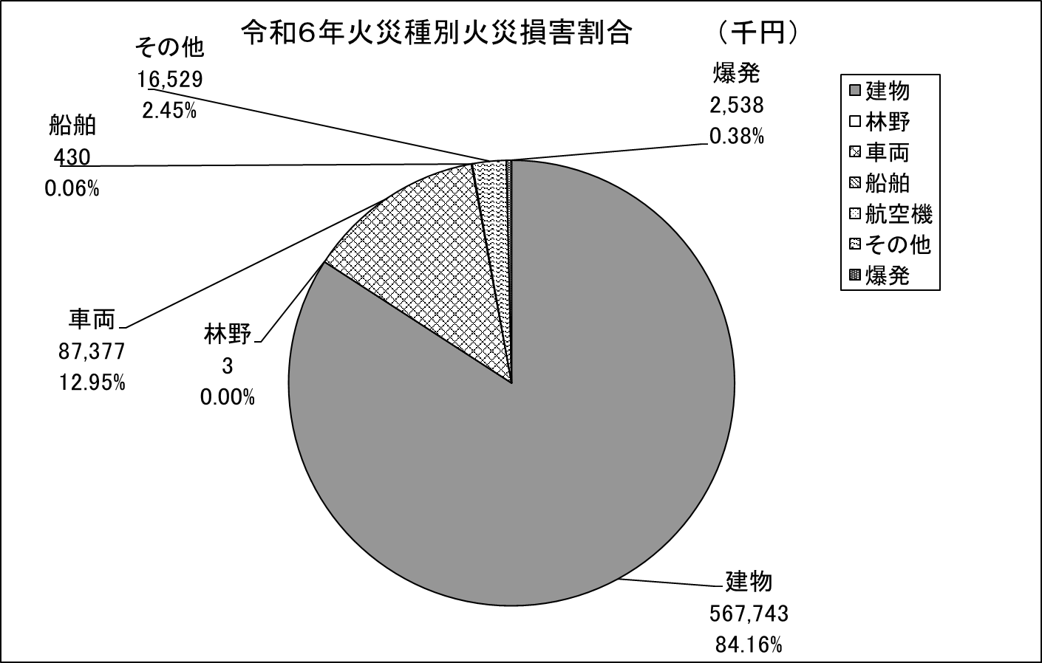

出火原因別火災件数の推移（１０年間）
 | 金額

24
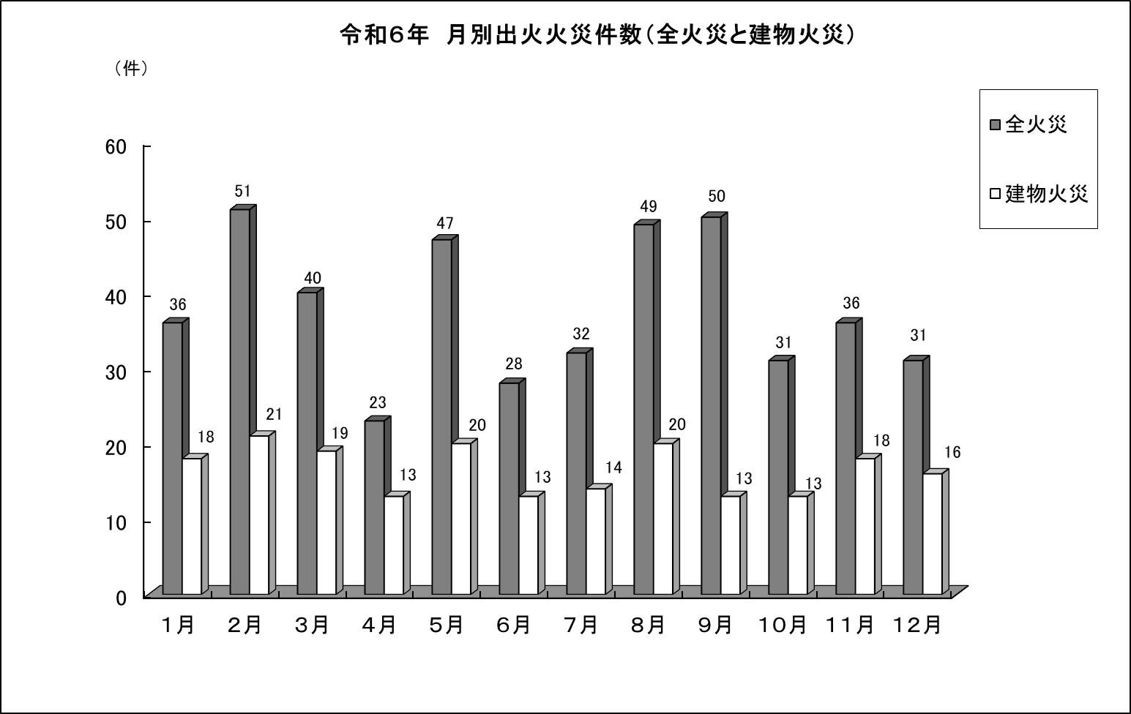

出火原因別火災件数の推移（１０年間）

25
火災種別出火構成割合の推移（平成２７年～令和６年）
 | 建物 | 林野 | 車両 | 船舶 | 航空機 | その他
平成２７年 | 259 | 19 | 48 | 4 | 0 | 170
平成２８年 | 214 | 34 | 40 | 5 | 0 | 225
平成２９年 | 231 | 32 | 35 | 2 | 0 | 213
平成３０年 | 225 | 31 | 49 | 3 | 0 | 204
令和１年 | 215 | 29 | 35 | 2 | 0 | 198
令和２年 | 249 | 33 | 45 | 5 | 0 | 271
令和３年 | 238 | 30 | 43 | 1 | 0 | 275
令和４年 | 198 | 13 | 46 | 1 | 0 | 196
令和５年 | 238 | 30 | 43 | 1 | 0 | 275
令和６年 | 198 | 13 | 46 | 1 | 0 | 196

26
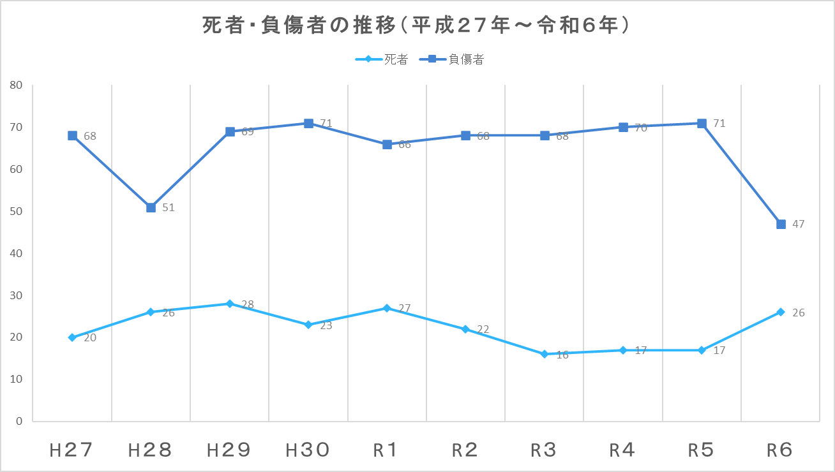

出火原因別火災件数の推移（１０年間）

27
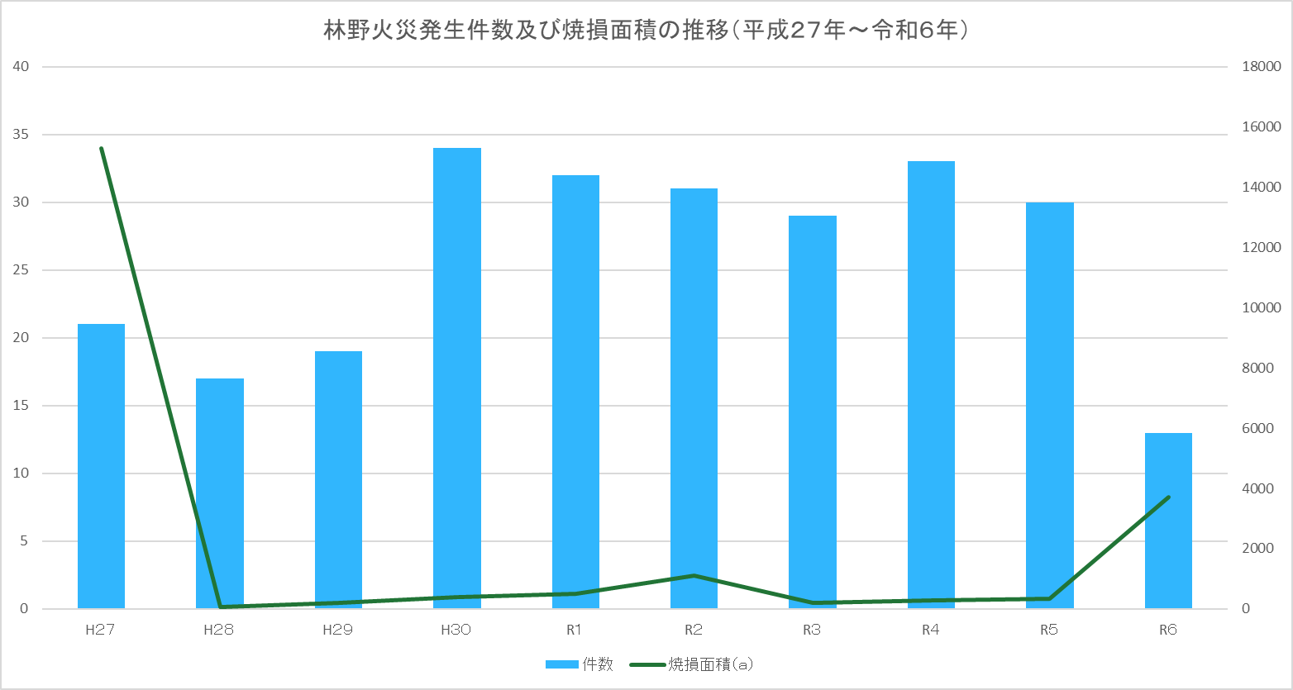

28
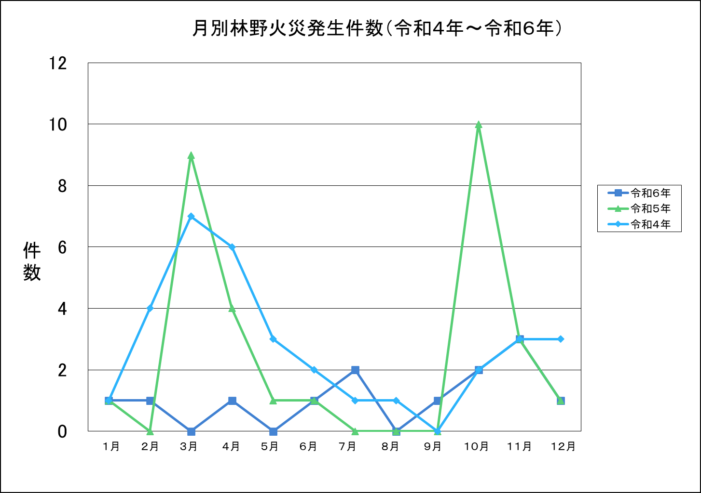
 | 令和６年 | 令和５年 | 令和４年
 | 1 | 1 | 1
 | 1 | 0 | 4
 | 0 | 9 | 7
 | 1 | 4 | 6
 | 0 | 1 | 3
 | 1 | 1 | 2
 | 2 | 0 | 1
 | 0 | 0 | 1
 | 1 | 0 | 0
 | 2 | 10 | 2
 | 3 | 3 | 3
 | 1 | 1 | 3
 | 令和６年 | 令和５年 | 令和４年
 | 1 | 1 | 1
 | 1 | 0 | 4
 | 0 | 9 | 7
 | 1 | 4 | 6
 | 0 | 1 | 3
 | 1 | 1 | 2
 | 2 | 0 | 1
 | 0 | 0 | 1
 | 1 | 0 | 0
 | 2 | 10 | 2
 | 3 | 3 | 3
 | 1 | 1 | 3

出火原因別火災件数の推移（１０年間）

29
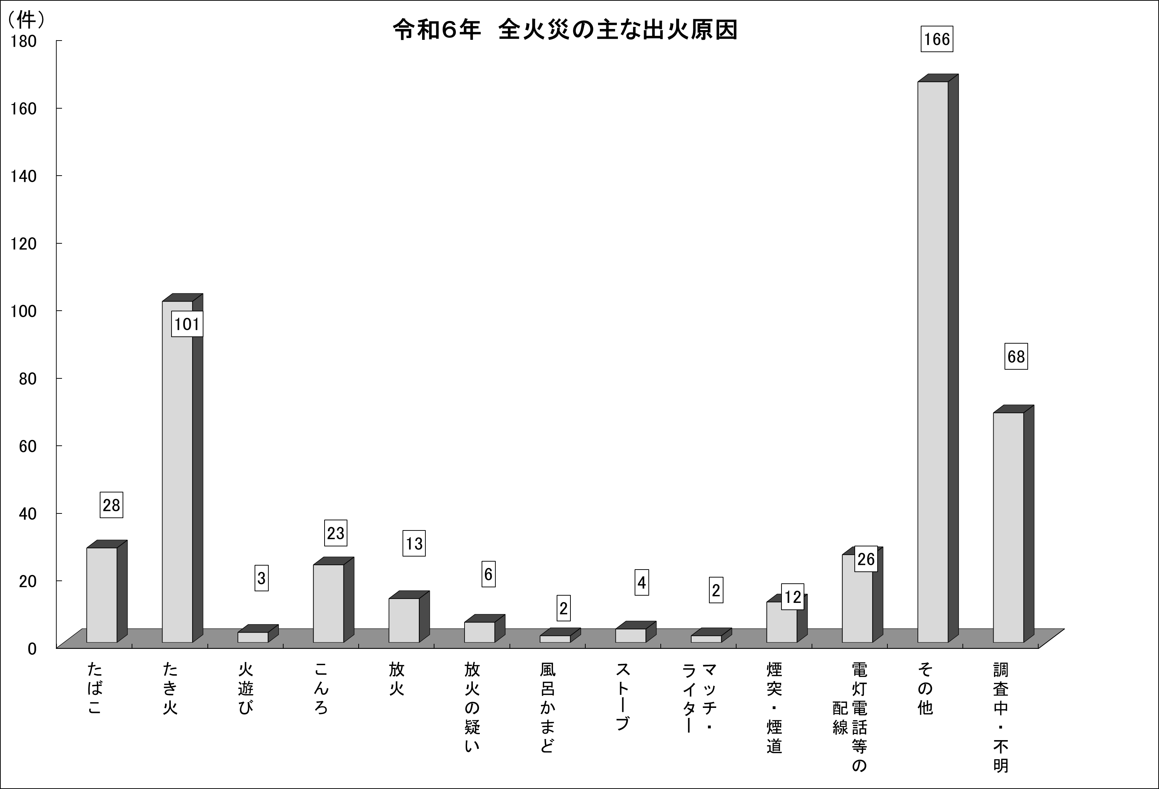
令和６年 全火災の主な出火原因
 | 出火件数
たばこ | 28
たき火 | 101
火遊び | 3
こんろ | 23
放火 | 13
放火の疑い | 6
風呂かまど | 2
ストーブ | 4
マッチ・ ライター | 2
煙突・煙道 | 12
電灯電話等の 配線 | 26
その他 | 166
調査中・不明 | 68

 | 令和６年 全火災の主な出火原因

出火原因別火災件数の推移（１０年間）

30
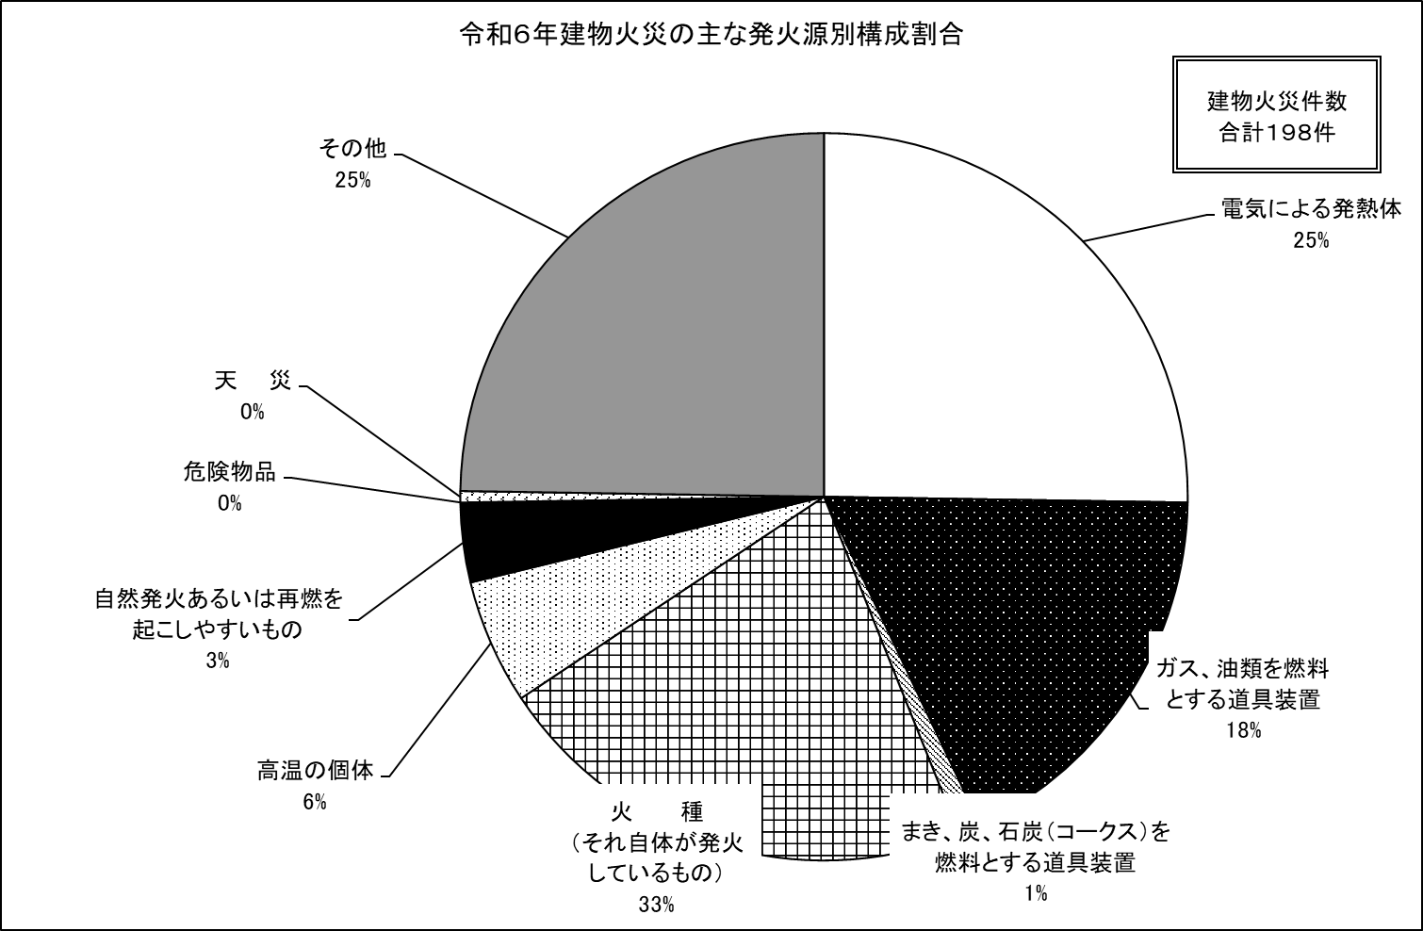
 | 発火源
電気による発熱体 | 50
ガス、油類を燃料とする道具装置 | 35
まき、炭、石炭（コークス）を 燃料とする道具装置 | 2
火 種 （それ自体が発火しているもの） | 43
高温の個体 | 11
自然発火あるいは再燃を 起こしやすいもの | 7
危険物品 | 0
天 災 | 1
その他 | 49

出火原因別火災件数の推移（１０年間）

31
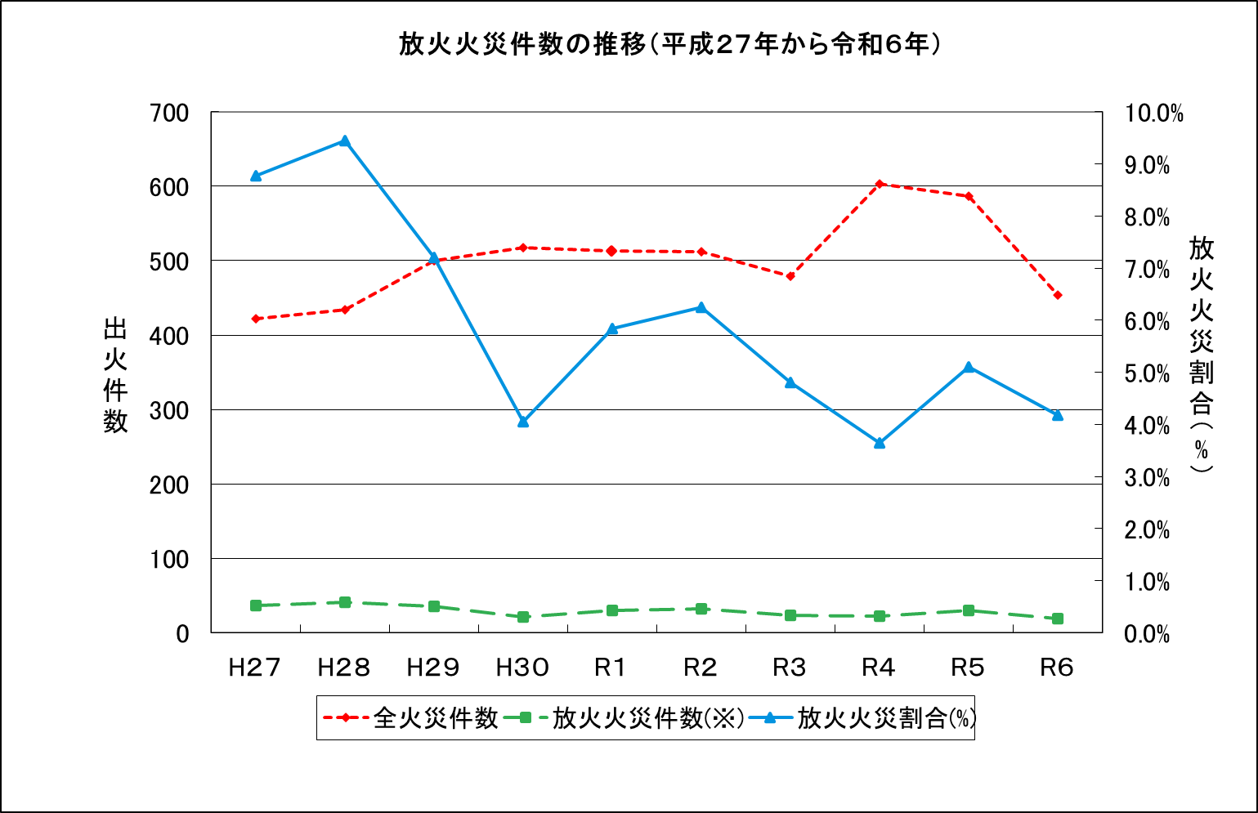

出火原因別火災件数の推移（１０年間）

※「放火火災」には、「放火の疑い」を含む。

32
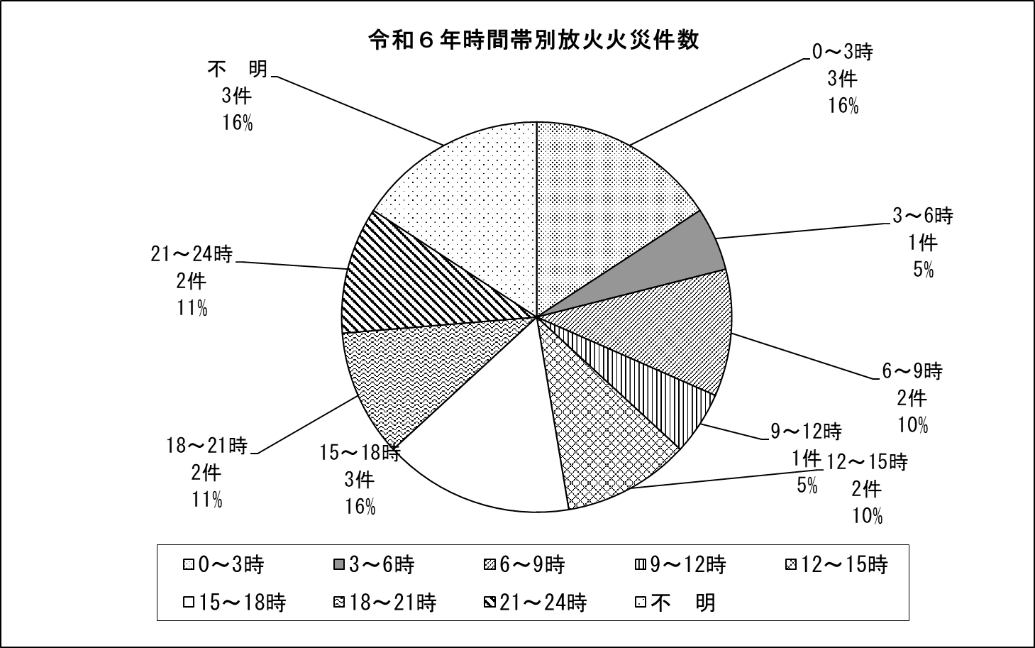

出火原因別火災件数の推移（１０年間）

